关系图
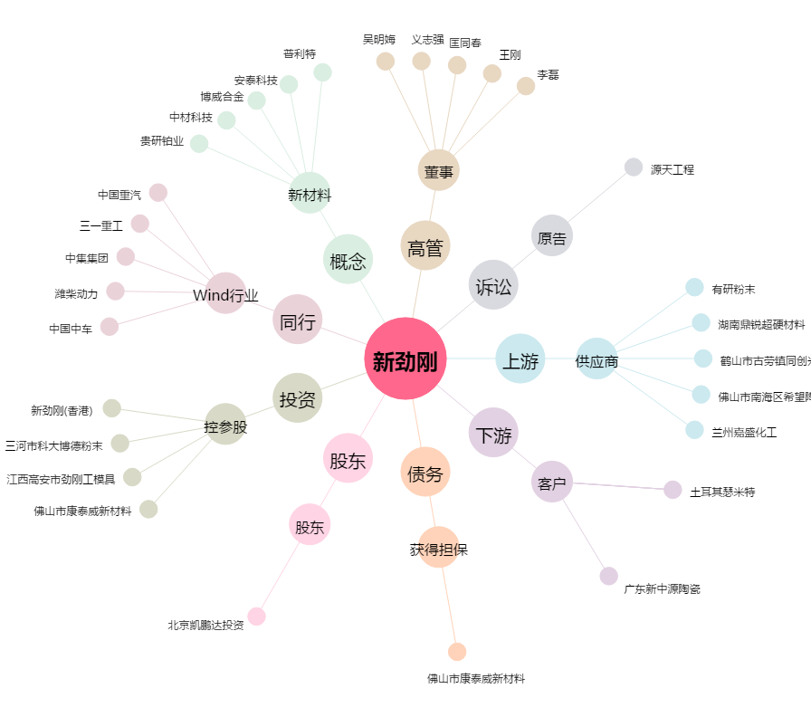
新劲刚[300629.SZ] - 关系概览图

